Лист1


Прайс-лист |  |  |  | 2018-03-01
Минимальный объем отгрузки 600 м2 в месяц вне зависимости от выбранных позиций
Объем отгружаемой продукции по позиционно уточняйте пожалуйста у менеджера
фото | артикул | наименование | размер листа мм | размер мозайки мм | порода дерева | упаковка ящик |  | торговая марка/производитель | страна производитель | мин. партия м2 | цена за м2 прод-ии при заказе мин. партии/руб. |  | цена за м2 прод-ии при заказе мин. партии с доставкой до РЦ/руб.
 |  |  |  |  |  | кол-во шт. листов | кол-во м2 |  |  |  | без НДС | с НДС | без НДС | с НДС
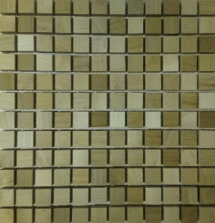 | 10110001 | мозайка из дерева | 315*315*11 | 23*23*10 | берёза ТМД | 11 | 1 | ПРАЙД | Россия | 20 | 4500 | 5310 | 4542 | 5352
 | 10111002 | мозайка из дерева со смещением | 315*315*11 | 23*23*10 | берёза ТМД | 11 | 1 | ПРАЙД | Россия | 20 | 4500 | 5310 | 4542 | 5352
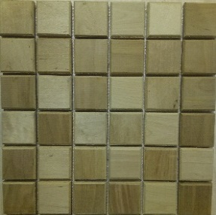 | 10110103 | мозайка из дерева | 315*315*11 | 50*50*10 | берёза ТМД | 11 | 1 | ПРАЙД | Россия | 20 | 4500 | 5310 | 4542 | 5352
 | 10111104 | мозайка из дерева со смещением | 315*315*11 | 50*50*10 | берёза ТМД | 11 | 1 | ПРАЙД | Россия | 20 | 4500 | 5310 | 4542 | 5352
 | 10112105 | мозайка из дерева с фаской | 315*315*11 | 50*50*10 | берёза ТМД | 11 | 1 | ПРАЙД | Россия | 20 | 4500 | 5310 | 4542 | 5352
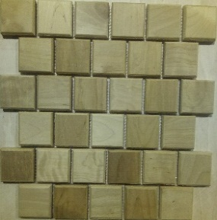 | 10113106 | мозайка из дерева со смещением и фаской | 315*315*11 | 50*50*10 | берёза ТМД | 11 | 1 | ПРАЙД | Россия | 20 | 4500 | 5310 | 4542 | 5352
нет фото | 10210007 | мозайка из дерева | 315*315*11 | 23*23*10 | клён ТМД | 11 | 1 | ПРАЙД | Россия | 20 | 4500 | 5310 | 4542 | 5352
 | 10211008 | мозайка из дерева со смещением | 315*315*11 | 23*23*10 | клён ТМД | 11 | 1 | ПРАЙД | Россия | 20 | 4500 | 5310 | 4542 | 5352
 | 10210109 | мозайка из дерева | 315*315*11 | 50*50*10 | клён ТМД | 11 | 1 | ПРАЙД | Россия | 20 | 4500 | 5310 | 4542 | 5352
 | 10211110 | мозайка из дерева со смещением | 315*315*11 | 50*50*10 | клён ТМД | 11 | 1 | ПРАЙД | Россия | 20 | 4500 | 5310 | 4542 | 5352
 | 10212111 | мозайка из дерева с фаской | 315*315*11 | 50*50*10 | клён ТМД | 11 | 1 | ПРАЙД | Россия | 20 | 4500 | 5310 | 4542 | 5352
 | 10213112 | мозайка из дерева со смещением и фаской | 315*315*11 | 50*50*10 | клён ТМД | 11 | 1 | ПРАЙД | Россия | 20 | 4500 | 5310 | 4542 | 5352
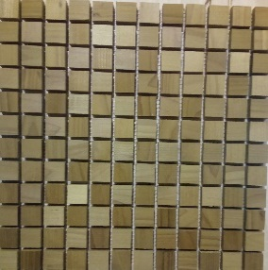 пока нет фото | 10310013 | мозайка из дерева | 315*315*11 | 23*23*10 | ясень ТМД | 11 | 1 | ПРАЙД | Россия | 20 | 4500 | 5310 | 4542 | 5352
 | 10311014 | мозайка из дерева со смещением | 315*315*11 | 23*23*10 | ясень ТМД | 11 | 1 | ПРАЙД | Россия | 20 | 4500 | 5310 | 4542 | 5352
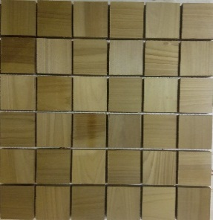 | 10310115 | мозайка из дерева | 315*315*11 | 50*50*10 | ясень ТМД | 11 | 1 | ПРАЙД | Россия | 20 | 4500 | 5310 | 4542 | 5352
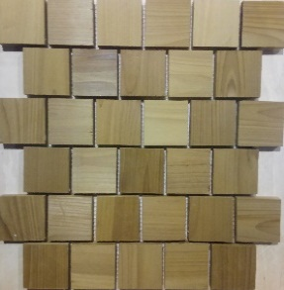 | 10311116 | мозайка из дерева со смещением | 315*315*11 | 50*50*10 | ясень ТМД | 11 | 1 | ПРАЙД | Россия | 20 | 4500 | 5310 | 4542 | 5352
 | 10312117 | мозайка из дерева с фаской | 315*315*11 | 50*50*10 | ясень ТМД | 11 | 1 | ПРАЙД | Россия | 20 | 4500 | 5310 | 4542 | 5352
 | 10313118 | мозайка из дерева со смещением и фаской | 315*315*11 | 50*50*10 | ясень ТМД | 11 | 1 | ПРАЙД | Россия | 20 | 4500 | 5310 | 4542 | 5352
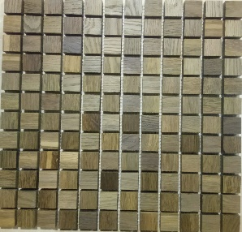 пока нет фото | 10410019 | мозайка из дерева | 315*315*11 | 23*23*10 | дуб ТМД | 11 | 1 | ПРАЙД | Россия | 20 | 4500 | 5310 | 4542 | 5352
 | 10411020 | мозайка из дерева со смещением | 315*315*11 | 23*23*10 | дуб ТМД | 11 | 1 | ПРАЙД | Россия | 20 | 4500 | 5310 | 4542 | 5352
 | 10410121 | мозайка из дерева | 315*315*11 | 50*50*10 | дуб ТМД | 11 | 1 | ПРАЙД | Россия | 20 | 4500 | 5310 | 4542 | 5352
 | 10411122 | мозайка из дерева со смещением | 315*315*11 | 50*50*10 | дуб ТМД | 11 | 1 | ПРАЙД | Россия | 20 | 4500 | 5310 | 4542 | 5352
 | 10412123 | мозайка из дерева с фаской | 315*315*11 | 50*50*10 | дуб ТМД | 11 | 1 | ПРАЙД | Россия | 20 | 4500 | 5310 | 4542 | 5352
 | 10413124 | мозайка из дерева со смещением и фаской | 315*315*11 | 50*50*10 | дуб ТМД | 11 | 1 | ПРАЙД | Россия | 20 | 4500 | 5310 | 4542 | 5352
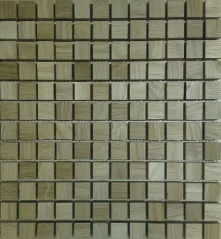 | 10500025 | мозайка из дерева | 315*315*11 | 23*23*10 | дуб | 11 | 1 | ПРАЙД | Россия | 20 | 4000 | 4720 | 4042 | 4762
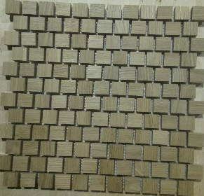 | 10501026 | мозайка из дерева со смещением | 315*315*11 | 23*23*10 | дуб | 11 | 1 | ПРАЙД | Россия | 20 | 4000 | 4720 | 4042 | 4762
без фото | 10500127 | мозайка из дерева | 315*315*11 | 50*50*10 | дуб | 11 | 1 | ПРАЙД | Россия | 20 | 4000 | 4720 | 4042 | 4762
 | 10501128 | мозайка из дерева со смещением | 315*315*11 | 50*50*10 | дуб | 11 | 1 | ПРАЙД | Россия | 20 | 4000 | 4720 | 4042 | 4762
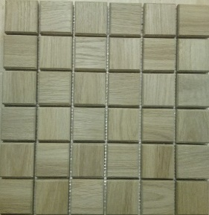 | 10502129 | мозайка из дерева с фаской | 315*315*11 | 50*50*10 | дуб | 11 | 1 | ПРАЙД | Россия | 20 | 4000 | 4720 | 4042 | 4762
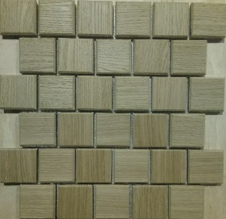 | 10503130 | мозайка из дерева со смещением и фаской | 315*315*11 | 50*50*10 | дуб | 11 | 1 | ПРАЙД | Россия | 20 | 4000 | 4720 | 4042 | 4762

